Câu 4
Câu 4: Xét các đồ thị Gi = (Vi, Ei) như bên dưới. Biện luận để xác định G1 và G2 có đẳng cấu với nhau hay không.

 | Cặp G1, G2: | Đồ thị này là 2 đồ thị đẳng cấu.
 |  | Vì | f(1) = a | (1,2) = (a,b) | e1 = E1
 |  |  | f(2) = b | (2,3) = (b,d) | e2 = E2
 |  |  | f(3) = d | (3,4) = (d,c) | e3 = E3
 |  |  | f(4) = c | (4,1) = (c,a) | e4 = E4
 |  |  | f(5) = e | (1,5) = (a,e) | e5 = E5
 |  |  | f(6) = f | (2,6) = (b,f) | e6 = E6
 |  |  | f(7) = h | (3,7) = (d,h) | e7 = E7
 |  |  | f(8) = g | (4,8) = (c,g) | e8 = E8
 |  |  |  | (5,6) = (e,f) | e9 = E9
 |  |  |  | (6,7) = (f,h) | e10 = E10
 |  |  |  | (7,8) = (h,g) | e11 = E11
 |  |  |  | (8,5) = (g,e) | e12 = E12
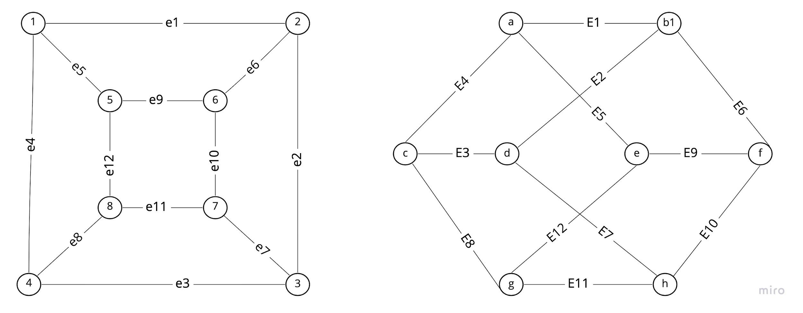

 | Cặp G3, G4: Không là đồ thị đẳng cấu với nhau vì ở G4 tạo ra được 1 đồ thị con C4 còn ở đồ thị G3 thì không

